订单评审表240527
新空电子订单评审记录表

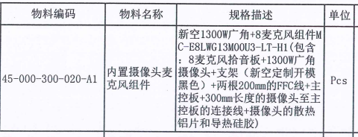
营销 | 客户名称 | 河源市联腾实业有限公司 | 订单数量 | 62 | 责任人
 | 机型名称 | MC-E8LWG13M00U2-LT-H1 |  |  | 吴卓霓
 | 客户交期 |  | 备 注
 | 评审原因 | R提货需求 □客户需求调整确认（□涉及库存）
硬件 | BOM完成时间 | 2023-03-28 |  |  | 责任人
 | Gerber名称 |  |  |  | 黄宇东
 | 备注：
软件 | 固件：暂无 |  |  |  | 责任人
 |  |  |  |  | 苏明炜
 | 备注：
结构 | 备注： |  |  |  | 责任人
 |  |  |  |  | 张国庭

生产 | 物料齐套时间 |  |  |  | 责任人
 | 生产完成时间 |  |  |  | 杨佳霖
 | 备注：
消耗库存
会 议 记 录

